CADASTRO
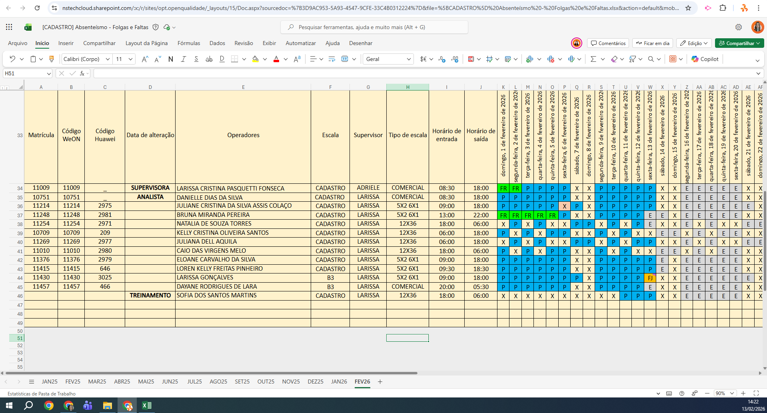
MATRICULA | ID WEON | ID HUAWEI | NOME | STATUS | TURNO / OPERAÇÃO | SUPERVISOR | SETOR | OBS | RECEPTIVA 1 | RECEPTIVA 2 | STATUS | QTD
11214 | 11214 | 2975 | JULIANE CRISTINA DA SILVA ASSIS COLAÇO | ATIVO | CADASTRO | Larissa Cristina | CADASTRO |  | OK | OK | ATIVO | 10
11248 | 11248 | 2981 | BRUNA MIRANDA PEREIRA | ATIVO | CADASTRO | Larissa Cristina | CADASTRO |  | OK | OK | Total Geral | 10
11254 | 11254 | 2971 | NATALIA DE SOUZA TORRES | ATIVO | CADASTRO | Larissa Cristina | CADASTRO |  | OK | OK
10709 | 10709 | 209 | KELLY CRISTINA OLIVEIRA SANTOS | ATIVO | CADASTRO | Larissa Cristina | CADASTRO |  | OK | OK
11269 | 11269 | 2977 | JULIANA DELL AQUILA | ATIVO | CADASTRO | Larissa Cristina | CADASTRO |  | OK | OK
11010 | 11010 | 2980 | CAIO DAS VIRGENS MELO | ATIVO | CADASTRO | Larissa Cristina | CADASTRO |  | OK | OK
11376 | 11376 | 2979 | ELOANE CARVALHO DA SILVA | ATIVO | CADASTRO | Larissa Cristina | CADASTRO |  | OK | OK
11415 | 11415 | 646 | LOREN KELLY FREITAS PINHEIRO | ATIVO | CADASTRO | Larissa Cristina | CADASTRO |  | OK | OK
11430 | 11430 | 3025 | LARISSA GONÇALVES | ATIVO | CADASTRO | Larissa Cristina | CADASTRO |  | OK | OK
11457 | 11457 | 466 | DAYANE RODRIGUES DE LARA | ATIVO | CADASTRO | Larissa Cristina | CADASTRO |  | OK | OK
 |  |  |  |  |  |  |  |  | 0 | 0

